Tabelle1
1971-2
Keramik
Schale
OB001891377
 | 
1980-14
OB001891312
Kultgerät
Rundspiegel
1980-19
OB001891337
Bronze
Rundspiegel
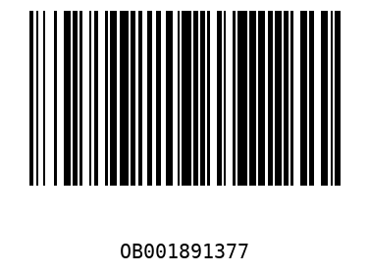
2009-211
OB001899811
Keramik
Fußschale mit Deckel
2010-250
OB002049387
Keramik
Ovaloide Schale
2011-5
OB001891358
Keramik
Flasche
2011-6
OB001891360
Keramik
Schultertopf
2011-7
OB001891393
Keramik
Schale
2012-4
OB001891369
Keramik
Schale
DLG O-1001-2018
OB002045130
Bronze
Spiegel
OAS1984-4
OB001891440
Keramik
Schale

